关系图
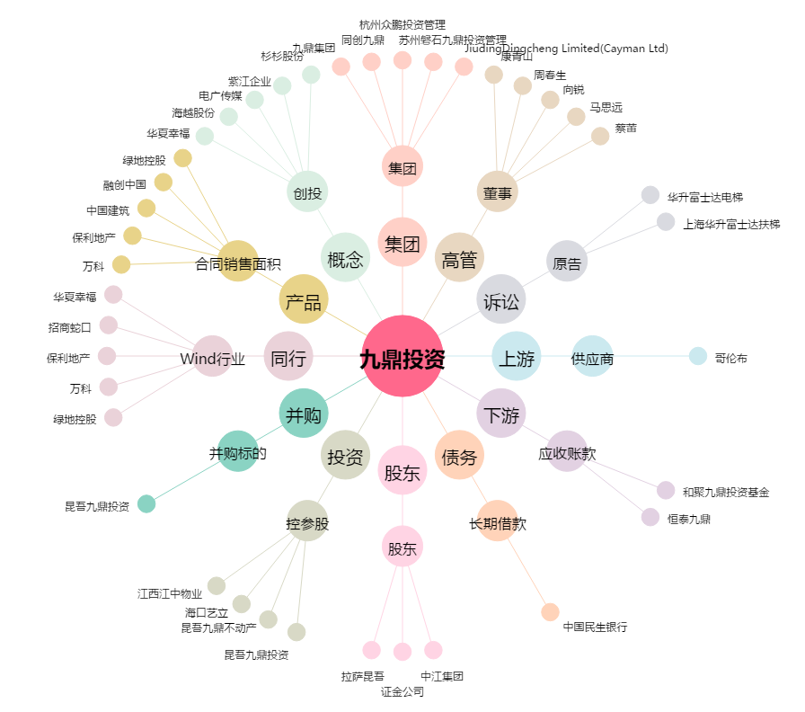
九鼎投资[600053.SH] - 关系概览图

